关系图
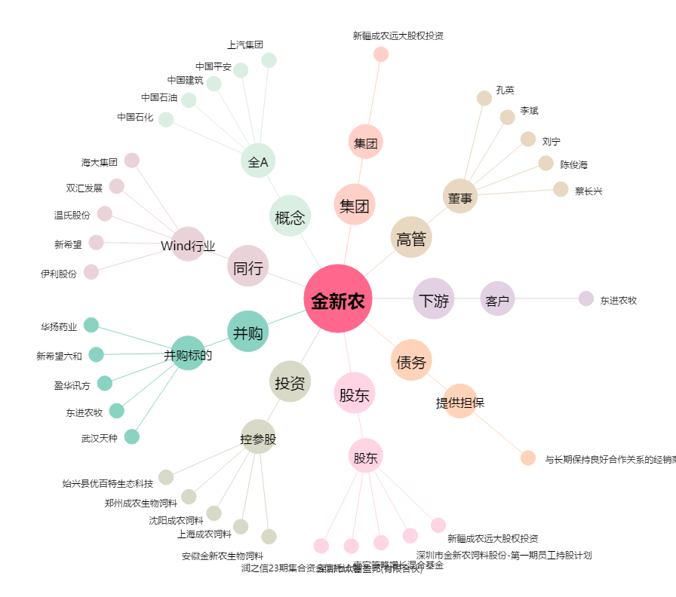
金新农[002548.SZ] - 关系概览图

